净化器
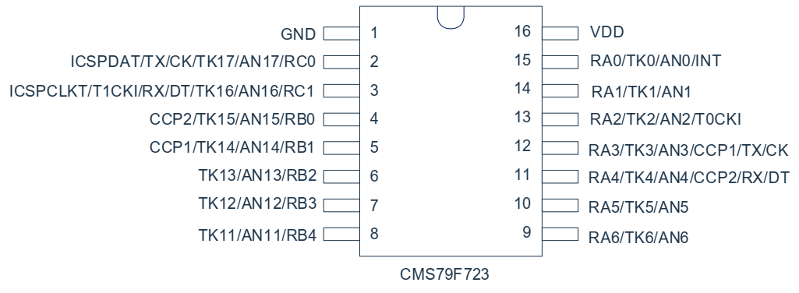
 |  | 芯片脚 | 触摸通道
按键 | 定时K1 | RA3 | TK3
 | 风速K4 | RA0 | TK0
 | 开关K3 | RA2 | TK2
 | 滤网重置K2 | RA1 | TK1

 |  | 芯片脚
TM1628A | 2:DIO | RA4
 | 3:CLK | RA5
 | 4:STB | RA6
 |  | TM1628A
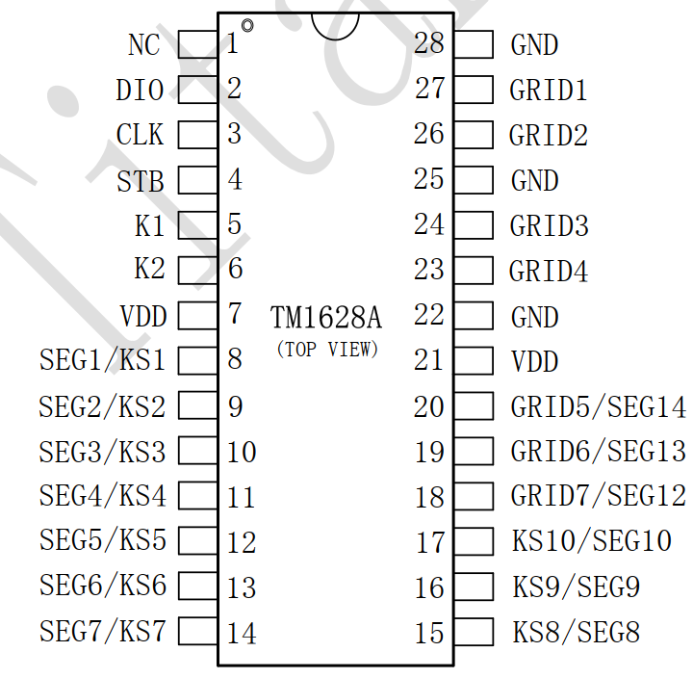
数码管 | DIG1 | GRID7
 | DIG2 | GRID6
 | DIG3 | GRID5
 | DIG4 | GRID4
 | DIG5 | GRID3
 | DIG6 | GRID2
 | A | SEG9
 | B | SEG7
 | C | SEG6
 | D | SEG2
 | E | SEG3
 | F | SEG4
 | G | SEG5
 | DP | SEG8
 |  | TM1628A
LED灯 | PIN1 | SEG1
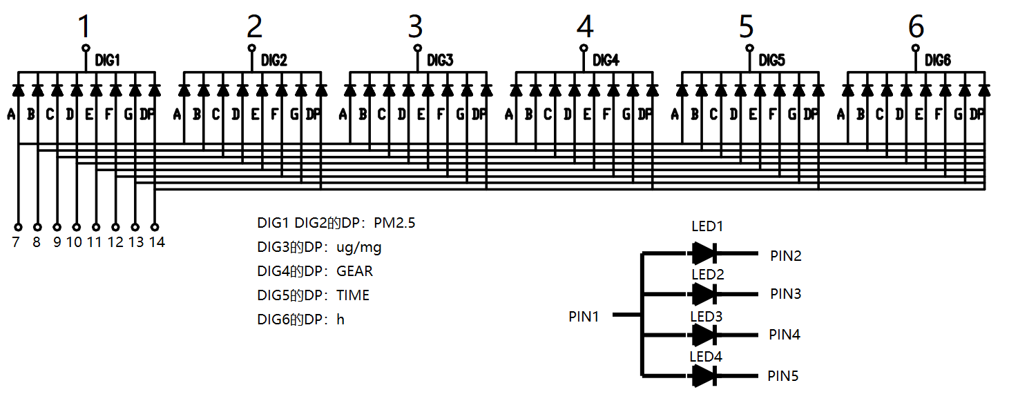
 | PIN2 | GRID2
 | PIN3 | GRID1
 | PIN4 | GRID3
 | PIN5 | GRID4

语音模块 | TX | RX/RC1
&WIFI | RX | TX/RC0

风扇 | PWM | RB3 | 输出1导通
 | VCC | RB0 | 输出1供电

ION | ON | RB4 | 输出1导通
 | VCC | RB0 | 输出1供电

TP-401W | DATA | RB2/AN13
 | VCC | RB1 | 输出0供电

